Лист1
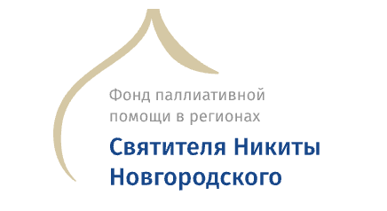 | Финансовый отчет по БФ Никиты Новгородского за 2022 год

Остаток на 01.01.2022 | 125,661.51

Поступление
ВТБ | 317,295.07
Райффайзен | 797,356.17
Итого приход | 1,114,651.24
Справочно:
Целевые пожертвования на Александровскую б-цу | 890,000.00
Поступило от физлиц по реквизитам | 184,021.53
Поступило по СМС | 30,273.54
%% по депозитам | 10,356.17

Расходы
Административные
ИФНС №1 по г.Москве | 2,090.00
ООО "Почта в офис" | 4,800.00
ООО АйТиСервис | 33,816.00 | обновления программы 1С на 1 год
ПАО Банк ВТБ | 22,843.13 | банковское обслуживание
АО Райффайзенбанк | 31,607.27 | банковское обслуживание
ПАО МТС | 4,000.00 | услуги связи
Итого административные расходы | 99,156.40

Благотворительная деятельность
ООО Изыскатель | 44,584.40 | инженерно-геодезические изыск. (Данилов)
ООО Фабрика уличной мебели | 43,872.00 | мед. тележки (Переславль, Данилов)
ИП Соловьева-Волынская | 22,140.00 | противоск. простыни (Преславль, Данилов)
АО ЯПИ Резиноасбопроект | 700,000.00 | проекты (Данилов)
Итого произведено благотворительных расходов | 810,596.40
Итого расходов | 909,752.80

Остаток средств на расчетных счетах на 14.12.22 | 330,559.95

Планируемые благотворительные расходы (конец 2022г - 2023г)
ООО "Возрождение-Яр" | 498,000.00 | научн. рук-во, тех. и авт. надзор
Итого | 498,000.00

Кровельные работы в Александровской б-це оплачены благотворителем напрямую подрядчику

